目录
近期价格变动频繁，具体以我司网站http://www.baikegj.com/
或公众号价格为准
深圳市百科国际货运代理有限公司
http://www.baikegj.com/
深圳地址：深圳市宝安区福海街道新和西七巷六号首层(导航百科国际) TEL：0755-27801861/
广州地址：白云区鹤龙街鹤边坑头南路通达创意园西区9号楼102（亚轩）&白云区白云三线大彭岭三横1路志景科技创意园（中迅）
货物运输过程发生国内扣关、丢失或无法转运，退运费+赔偿20元/KG或申报价值（最高不超100USD）（特殊备注除外）！离开中国后和延误不负任何责任
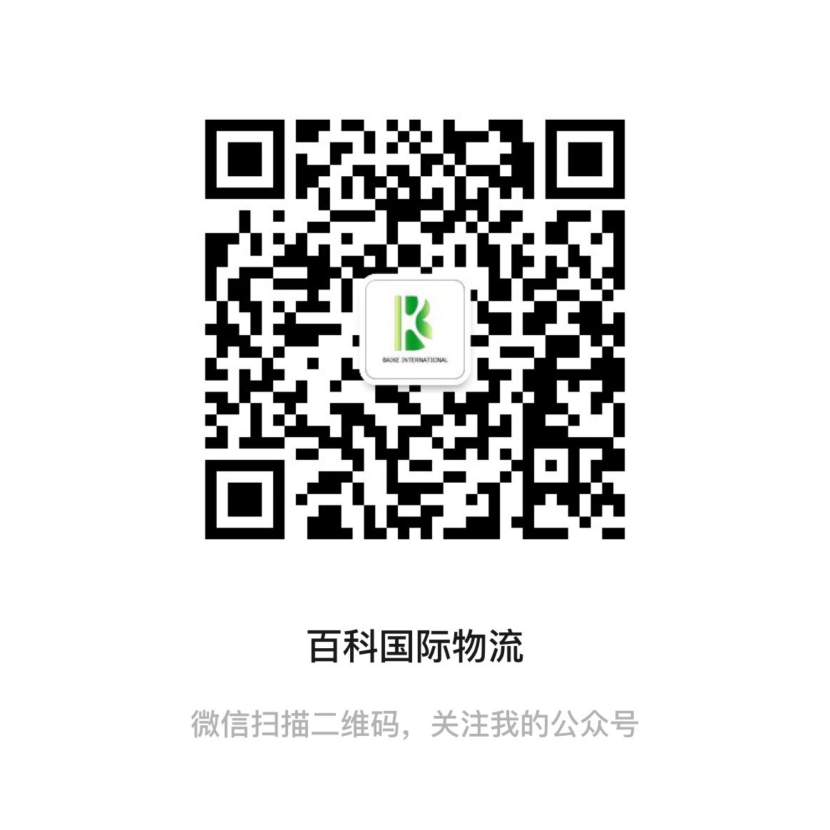
温馨提示：所有渠道需指定品名和申报请单询，凡由我司代为申报造成问题一概不负责，请知悉。投诉与建议：15813734828
9月燃油附加费：DHL:34% FEDEX:35% UPS:39.25% 因每周变动具体都以官网为准
 | 报价表名称 | 报价调整 | 在此进入 | 渠道简介
DHL规则 | D3-HKDHL电池价 | * | 点击查看 | 正规DG渠道，原品名锂电池出货
 | D4-HKDHL化工价 | * | 点击查看 | 接正规非危产品：大桶液体粉末,墨水，化工类,甲油胶，胶水
 | D5-HKDHL特货价 | * | 点击查看 | 接大电机，马达，压缩机，冰箱空调,干货食品
UPS规则 | U1-HKUPS品牌价 | * | 点击查看 | 可接各种品牌产品和带电产品，防疫物资
 | U2-HKUPS红单电池价 | * | 点击查看 | 可接各种锂电池、超功率、移动电源
 | U3-HKUPS特货价 | * | 点击查看 | 可接食品，化妆品，防疫品和药品
FEDEX规则 | F1-香港联邦化妆品价 | 价格上调 | 点击查看 | 可接各种常规化妆品（膏状液体单瓶限制300ML内）
 | F2-香港联邦特货价 | * | 点击查看 | 接液体&颜料粉末（无限制，大桶均可），墨水，胶水，碳粉
 | F3-香港联邦特货-T价 | 欧洲上调 | 点击查看 | 接品牌产品、化妆品液体，茶叶，防疫物资等
 | F4-香港联邦特货大货促销价 | * | 点击查看 | 化妆品，液体&颜料粉末（无限制，大桶均可),品牌产品（不接手表&手机）
 | F5-香港联邦IP敏感价 | 价格上调 | 点击查看 | 可接品牌电子产品，运动手表，衣包鞋,茶叶等
 | F9-大陆联邦特货价 | * | 点击查看 | 可接指甲油，各种化妆品
EMS | E1-韩国EMS | * | 点击查看 | 不接易燃易爆/带电产品 其他产品均可邮寄 液体粉末大瓶大包均可
 | 美国联邦电池价 | 大货下调 | 点击查看 | 专接南美，非洲，中东等国家各种电池，移动电源和平衡车
专线 | 美1-美加电池专线 | * | 点击查看 | 可接电池，电弧打火机。时效稳定，双清包税
 | 美2-美国特货专线 | * | 点击查看 | 美森/普船服务，可接食品，品牌，化妆品
 | 欧1-欧洲电池专线 | * | 点击查看 | 可接各种锂电池，移动电源，电弧打火机
 | B4-日新台东南亚电池专线 | * | 点击查看 | 可接锂电池
 | B9-澳洲特货专线 | * | 点击查看 | 可接食品，集运货，液体粉末，药品，电池
 | B10-香港特货专线 | * | 点击查看 | 可接食品，集运货，化妆品，防疫物资，药品等

